部署方式
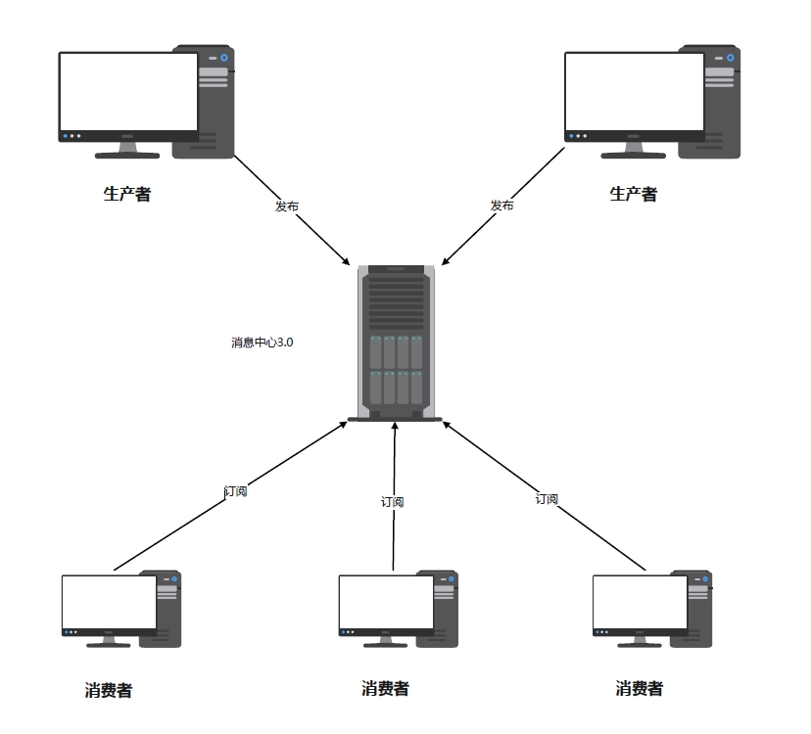
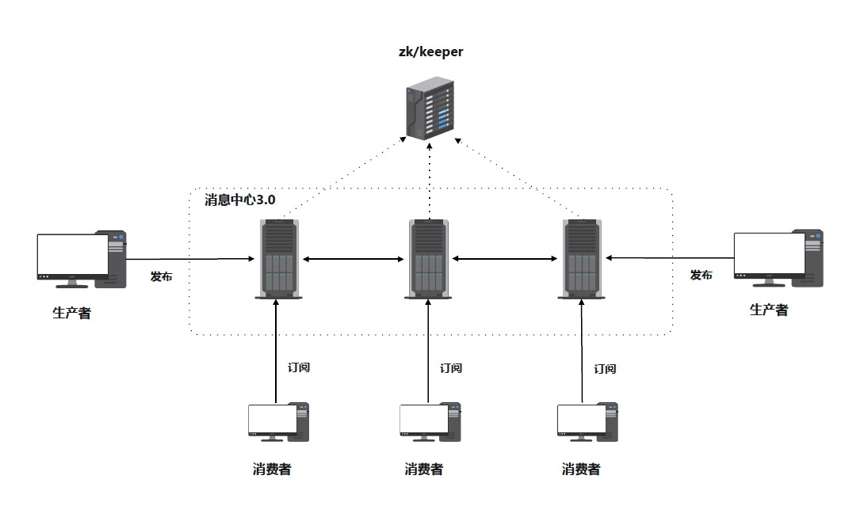
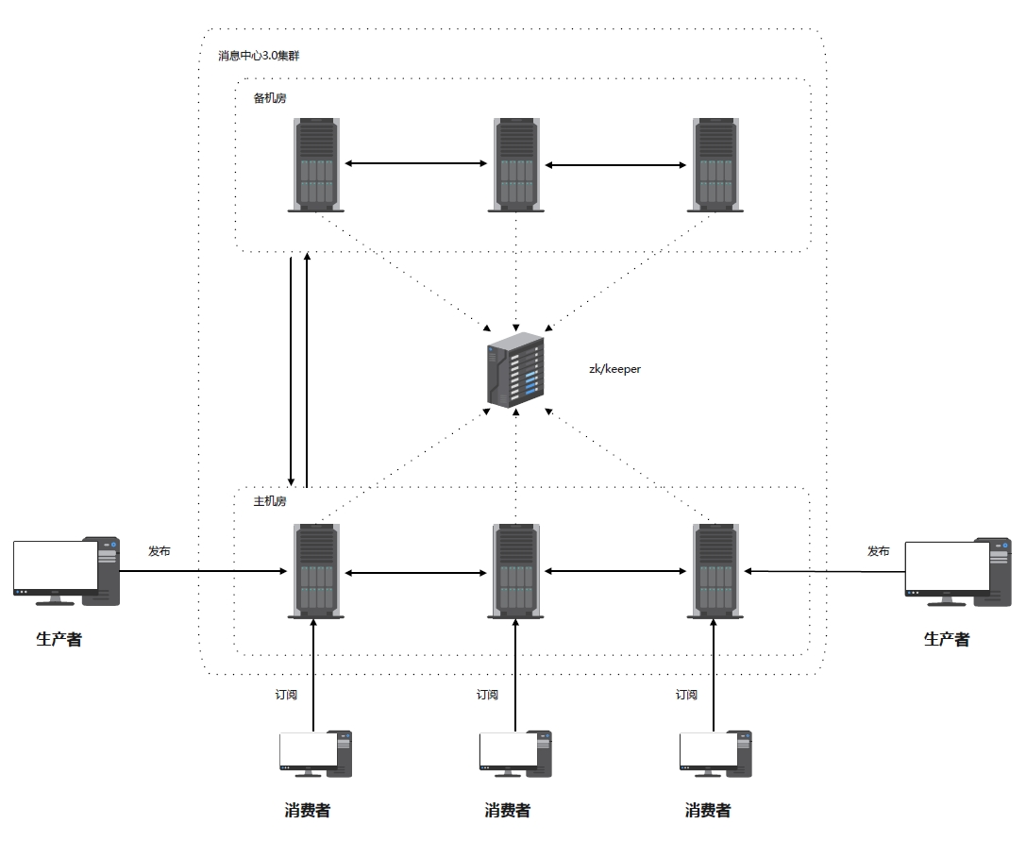
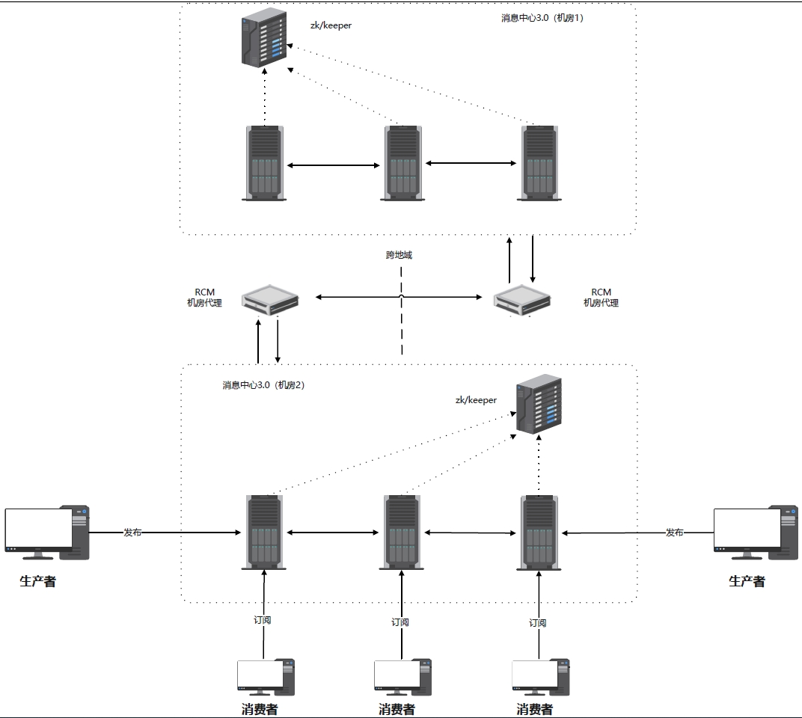

 |  |  | 单机部署 |  |  |  |  |  |  |  |  |  | 集群部署 |  |  | 双机房部署 | 跨地域部署

中间件 | 数据 |  |  | 部署 |  |  |  | 是否复用 | 部署规模 | 内存(G) | CPU | 磁盘 | 带宽 | 部署方式 | 适用场景
 | 容量需求 | 命名空间隔离 | 数据敏感级 | 版本要求 | 部署拓扑 | 网络带宽 | 端口 |  | 大型部署 | 16 | 16核 | 600G+ | 万兆 | 一主三备 | 满足100万日成交笔数以上的大型交易环境
zk/etcd | 存储10MB，读写每秒10次/秒 | 支持 | 非敏感 | 3.4.14 | 一主两从 | 千兆 | 2181 | 是 | 中型部署 | 8 | 8核 | 300G+ | 万兆 | 一主二备 | 满足10-100万日成交笔数的中型交易环境
see/apm/日志中心 | 数据容量：1T，50个监视器 | 支持 | 非敏感 | see2.0 | 一主一备 | 千兆 | 8081 | 是 | 小型部署 | 4 | 4核 | 150G+ | 千兆 | 一主一备 | 满足10万日成交笔数以下的小型交易环境

